Sheet1
[Enemy 행동 패턴]
스폰
대기
추격
공격
패턴1
(기본)
패턴2
(돌격대_1)
패턴3
(돌격대_2)
패턴4
(원거리 공격형)
패턴5
(공중형 _1)
패턴6
(공중형 _2)
스폰 처리
대기
추격 (플레이어 캐릭터가 사살 될때 까지 계속 추격)
공격거리 처리
공격 방향 처리
공격 간격 처리
패턴 1과 동일
대기
패턴 1과 동일
패턴1과 동일
패턴 1과 동일
대기
패턴1과 동일
패턴1과 동일 단, 엄폐물이 존재 할 경우 엄폐물로 이동 후 플레이어 공격
패턴 1과 동일
대기
패턴 1과 동일
패턴 1과 동일 단, 엄폐물이 존재할 경우 엄폐물로 이동 후 플레이어 공격
패턴 1과 동일
대기
패턴 1과 동일
패턴 1과 동일
단, HP가 25% 이하일 경우 후퇴처리
패턴 1과 동일
대기
패턴1과 동일
패턴 1과 동일
삭제
N/A
N/A
N/A
N/A
N/A
N/A

가. 패턴1(Pattenn1) : 기본패턴
 | : 대상을 설정하고, 시야거리에서 사라지지 않는 이상, 자신의 HP가0일 될때까지 지속적으로 공격하는 형태, 지상 공격만 가능하고 공중공격은 못하는 상태

 | 1. 스폰
 |  | 1-1. SpawnDummy의 Spawn_Set#에 포함된 mobPos# 프리팹의 위치좌표에 Spawn Table에서 설정된 Mob의 IDX를 호출
 |  | 1-2. 스폰시 FX_spawn_01 이펙트가 출력된후 1초후 몬스터 스폰됨.
 |  | 1-3. 스폰 후 공격 대기 상태로 전환

 | 2. 대기상태
 |  | 2-1. Mob Table의 Visible_Sight값 이내에 PC캐릭터가 없는경우 공격 대기 상태
 |  | 2-3. 목표 위치로 이동 중 충돌면에 접촉시 충돌면의 45도(혹은 랜덤 15~90도) 만큼 방향 전환 후 남은 이동값 만큼 이동 (수정 이동 중에 재충돌시 반복)
 |  | 2-4. 목표 위치에서 Visible_Sight값 이내에 PC캐릭터가 있는지 검색후 없어도 공격 대기 상태로 있어야함
 |  | 2-5. 목표 위치에서 Visible_Sight값 이내에 PC캐릭터가 있는지 검색후 있다면 해당 목표물을 공격하기 위해 이동한다.

 | 3. 추격 상태
 |  | 3-1. 목표물의 위치좌표가 Base_AttackRNG값 이내에 들어올때까지 대상의 위치로 이동
 |  | 3-2. 추격 중 대상의 위치좌표가 Visible_Sight값 이상을 벗어났을 경우 계속 추격

 | 4. 공격
 |  | 4-1. 대상과 Base_AttackRNG이내의 거리값인 경우, 공격 시작. 공격시 Random(일반공격,스킬) 결정 후 공격 진행
 |  | 4-2. 공격 시작 시 대상과의 방향 체크 진행. 방향이 맞지 않는 경우 방향 전환 진행. 방향 전환시 1초 딜레이 적용.
 |  | 4-3. 1회 공격 후, 공격 간격 시간값(Attack_Tick) 동안 Idle모션 출력, 공격 간격 시간값이 경과하면, 다시 1. 가동
 |  | ※ mob 테이블에 Attack_Tick 추가
 |  | 4-4. 이 유닛은 공중은 공격을 불가능 하고 지상군 유닛으로만 공격 가능

나. 패턴2(Pattern2) : 돌격대 _1 패턴
 | : (칼 또는 도끼) + 방패병으로 구성 되어있고 플레이어 캐릭터를 발견 하면 재빨리 돌진하는 형태, 지상, 공중공격이 둘다 가능한 형태

 | 1. 스폰
 |  | 1-1. SpawnDummy의 Spawn_Set#에 포함된 mobPos# 프리팹의 위치좌표에 Spawn Table에서 설정된 Mob의 IDX를 호출
 |  | 1-2. 스폰시 FX_spawn_01 이펙트가 출력된후 1초후 몬스터 스폰됨.
 |  | 1-3. 스폰 후 대기하는 형태로 소환

 | 2. 대기 상태
 |  | 2-1. Mob Table의 Visible_Sight값 이내에 PC캐릭터가 없는경우 항상 대기 상태
 |  | 2-2. Mob Table의 Wander_Range값 이내에서 랜덤으로 좌표를 설정하고 목표 위치까지 이동(현재 좌표에서 해당 좌표까지의 직선 거리 이동)
 |  | 2-3. 목표 위치로 이동 중 충돌면에 접촉시 충돌면의 45도(혹은 랜덤 15~90도) 만큼 방향 전환 후 남은 이동값 만큼 이동 (수정 이동 중에 재충돌시 반복)
 |  | 2-4. 목표 위치에서 Visible_Sight값 이내에 PC캐릭터가 있는지 검색후 없다면 다시 대기 상태로 복귀
 |  | 2-5. 목표 위치에서 Visible_Sight값 이내에 PC캐릭터가 있는지 검색후 있다면 해당 목표물을 공격하기 위해 이동(추격 상태로 전이)

 | 3. 추격 상태
 |  | 3-1. 목표물의 위치좌표가 Base_AttackRNG값 이내에 들어올때까지 대상의 위치로 직선 이동
 |  | 3-2. 추격 중 대상의 위치좌표가 Visible_Sight값 이상을 벗어났을 경우 계속 추격

 | 4. 공격
 |  | 4-1. 대상과 Base_AttackRNG이내의 거리값인 경우, 공격 시작. 공격시 Random(일반공격1, 일반공격2,스킬1) 결정 후 공격 진행
 |  | 4-2. 공격 시작 시 대상과의 방향 체크 진행. 방향이 맞지 않는 경우 방향 전환 진행. 방향 전환시 1초 딜레이 적용.
 |  | 4-3. 계속 공격하는 동안일반 공격1,2 모션 출력, 공격 간격 시간값이 경과하면, 다시 1. 가동
 |  | 4-4. 이 유닛은 공중과 지상 둘다 공격 가능

다. 패턴3(Pattern3) : 돌격대_2 패턴
 | : 패턴2와 다르게 샷건 또는 기관단총 + 방패를 주 무기로 삼는 인원으로 구성되어있고 캐릭터 발견시 원거리 탱커형으로 공격하는 형태

 | 1. 스폰
 |  | 1-1. SpawnDummy의 Spawn_Set#에 포함된 mobPos# 프리팹의 위치좌표에 Spawn Table에서 설정된 Mob의 IDX를 호출
 |  | 1-2. 스폰시 FX_spawn_01 이펙트가 출력된후 1초후 몬스터 스폰됨.
 |  | 1-3. 스폰 후 대기 상태로 스폰

 | 2. 대기 상태
 |  | 2-1. Mob Table의 Wander_Range값 이내에서 랜덤으로 엄폐물를 설정하고 목표 위치까지 이동(현재 좌표에서 해당 좌표까지의 직선 거리 이동)
 |  | 2-2. 대기상태 중 유저의 공격으로 피해를 입은 경우 추격 상태로 전이.

 | 3. 추격 상태
 |  | 3-1. 목표물의 위치좌표가 Base_AttackRNG값 이내에 들어올때까지 대상의 위치로 직선 이동
 |  | 3-2. 추격 중 대상의 위치좌표가 Visible_Sight값 이상을 벗어났을 경우에도 계속 추격

 | 4. 공격
 |  | 4-1. 대상과 Base_AttackRNG이내의 거리값인 경우, 공격 시작. 공격시 Random(일반공격1,스킬1) 결정 후 공격 진행
 |  | 4-2. 공격 시작 시 대상과의 방향 체크 진행. 방향이 맞지 않는 경우 방향 전환 진행. 방향 전환시 0.5초 딜레이 적용.
 |  | 4-3. 1회 공격 후, 공격 간격 시간값(Attack_Tick) 동안 Idle모션 출력, 공격 간격 시간값이 경과하면, 다시 1. 가동
 |  | 4-4. 탄약이 다 떨어져 재장전 시간이 필요한 경우 공격 간격 시간 (Attack-Tick) 동안 Reload 모션 출력, Reload 공격 간격 시간값이 경과시 다시 1번 가동
 |  | ※ mob 테이블에 Attack_Tick 추가

라. 패턴4(Pattern4) : 돌격소총병 패턴
 | : 돌격소총을 주 무기로 삼는 인원으로 구성

 | 1. 스폰
 |  | 1-1. SpawnDummy의 Spawn_Set#에 포함된 mobPos# 프리팹의 위치좌표에 Spawn Table에서 설정된 Mob의 IDX를 호출
 |  | 1-2. 스폰시 FX_spawn_01 이펙트가 출력된후 1초후 몬스터 스폰됨.
 |  | 1-3. 스폰 후 대기 상태로 전이

 | 2. 대기 상태
 |  | 2-1. Mob Table의 Wander_Range값 이내에서 랜덤으로 좌표를 설정하고 목표 위치까지 이동(현재 좌표에서 해당 좌표까지의 직선 거리 이동)
 |  | 2-2. 목표 위치로 이동 중 충돌면에 접촉시 충돌면의 45도(혹은 랜덤 15~90도) 만큼 방향 전환 후 남은 이동값 만큼 이동 (수정 이동 중에 재충돌시 반복)
 |  | 2-3. 대기 및 배회 상태 중에 유저의 공격으로 피해를 입은 경우 공격상태로 전이.

 | 3. 공격
 |  | 3-1. 대상과 Base_AttackRNG이내의 거리값인 경우, 공격 시작. 공격시 Random(일반공격1,스킬1) 결정 후 공격 진행
 |  | 3-2. 공격 시작 시 대상과의 방향 체크 진행. 방향이 맞지 않는 경우 방향 전환 진행. 방향 전환시 0.5초 딜레이 적용.
 |  | 3-3. 1회 공격 후, 공격 간격 시간값(Attack_Tick) 동안 Idle모션 출력, 공격 간격 시간값이 경과하면, 다시 1. 가동
 |  | 3-4. 탄약이 다 떨어져 재장전 시간이 필요한 경우 공격 간격 시간 (Attack-Tick) 동안 Reload 모션 출력, Reload 공격 간격 시간값이 경과시 다시 1번 가동
 |  | ※ mob 테이블에 Attack_Tick 추가
 |  | 3-5. 이 유닛은 공중과 지상 둘다 공격 가능

마. 패턴5(Pattern5) : 공중형 패턴 _1
 | : 스폰 이후, 공중에서 스폰되는 유닛이고 단거리 무기를 이용하는 패턴

 | 1. 스폰
 |  | 1-1. SpawnDummy의 Spawn_Set#에 포함된 mobPos# 프리팹의 위치좌표에 Spawn Table에서 설정된 Mob의 IDX를 호출
 |  | 1-2. 스폰시 FX_spawn_01 이펙트가 출력된후 1초후 몬스터 스폰됨.
 |  | 1-3. 스폰 후 대기 상태로 전이

 | 2. 대기 상태
 |  | 2-1. Mob Table의 Visible_Sight값 이내에 PC캐릭터가 없는경우 항상 대기 상태
 |  | 2-2. 목표 위치로 이동 중 충돌면에 접촉시 충돌면의 45도(혹은 랜덤 15~90도) 만큼 방향 전환 후 남은 이동값 만큼 이동 (수정 이동 중에 재충돌시 반복)
 |  | 2-3. 대기 중에 유저의 공격으로 피해를 입은 경우 추격 모드로 전환 및 공격
 |  | 2-4. 단 체력이 25% 미만일 경우 철수

 | 3. 공격
 |  | 4-1. 대상과 Base_AttackRNG이내의 거리값인 경우, 공격 시작. 공격시 Random(일반공격,스킬) 결정 후 공격 진행
 |  | 4-2. 공격 시작 시 대상과의 방향 체크 진행. 방향이 맞지 않는 경우 방향 전환 진행. 방향 전환시 1초 딜레이 적용.
 |  | 4-3. 1회 공격 후, 공격 간격 시간값(Attack_Tick) 동안 Idle모션 출력, 공격 간격 시간값이 경과하면, 다시 1. 가동
 |  | ※ mob 테이블에 Attack_Tick 추가
 |  | 4-4. 이 유닛은 아래 지상군 유닛은 공격이 불가능 하고 같이 공중유닛으로만 공격 가능
 |  | 4-5. 이 유닛은 체력이 25% 미만일 때 철수

바. 패턴6(Pattern6) : 자폭형 패턴
 | : 스폰 이후, 공중에서 스폰되는 유닛이고 원거리 무기를 이용하는 패턴

 | 1. 스폰
 |  | 1-1. SpawnDummy의 Spawn_Set#에 포함된 mobPos# 프리팹의 위치좌표에 Spawn Table에서 설정된 Mob의 IDX를 호출
 |  | 1-2. 스폰시 FX_spawn_01 이펙트가 출력된후 1초후 몬스터 스폰됨.
 |  | 1-3. 스폰 후 대기 상태로 전이

 | 2. 대기 상태
 |  | 2-1. Mob Table의 Visible_Sight값 이내에 PC캐릭터가 없는경우 항상 대기 상태
 |  | 2-2. 목표 위치로 이동 중 충돌면에 접촉시 충돌면의 45도(혹은 랜덤 15~90도) 만큼 방향 전환 후 남은 이동값 만큼 이동 (수정 이동 중에 재충돌시 반복)
 |  | 2-3. 대기상태 중에 유저의 공격으로 피해를 입은 경우 추격 모드로 전환 및 공격

 | 3. 공격
 |  | 4-1. 대상과 Base_AttackRNG이내의 거리값인 경우, 공격 시작. 공격시 Random(일반공격,스킬) 결정 후 공격 진행
 |  | 4-2. 공격 시작 시 대상과의 방향 체크 진행. 방향이 맞지 않는 경우 방향 전환 진행. 방향 전환시 1초 딜레이 적용.
 |  | 4-3. 1회 공격 후, 공격 간격 시간값(Attack_Tick) 동안 Idle모션 출력, 공격 간격 시간값이 경과하면, 다시 1. 가동
 |  | ※ mob 테이블에 Attack_Tick 추가
 |  | 4-4. 이 유닛은 아래 지상군 유닛과 공중 유닛 공격 둘다 가능

패턴
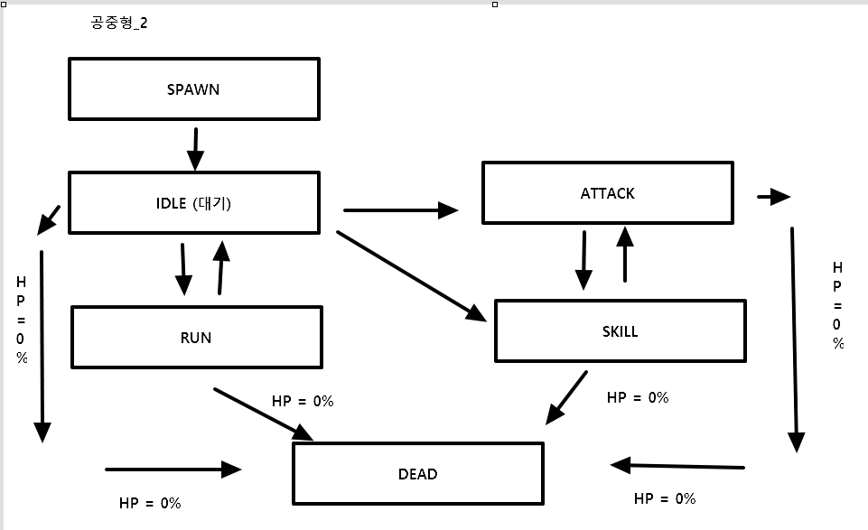
1. 기본 패턴
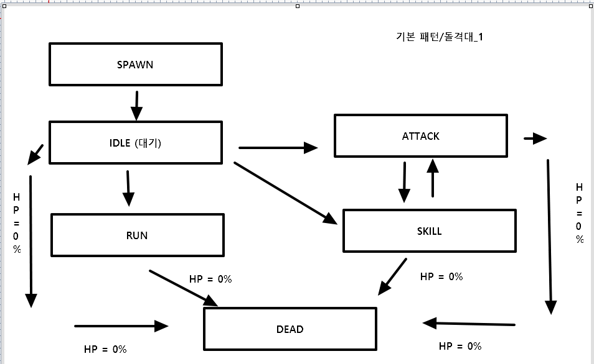

2. 패턴 2 (돌격대_1)

3. 돌격대_2
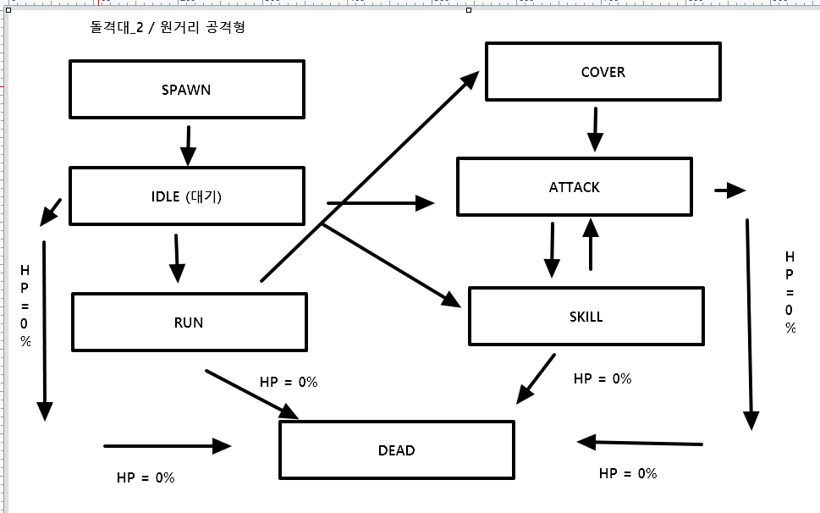

4. 원거리 공격형

5. 공중형_1
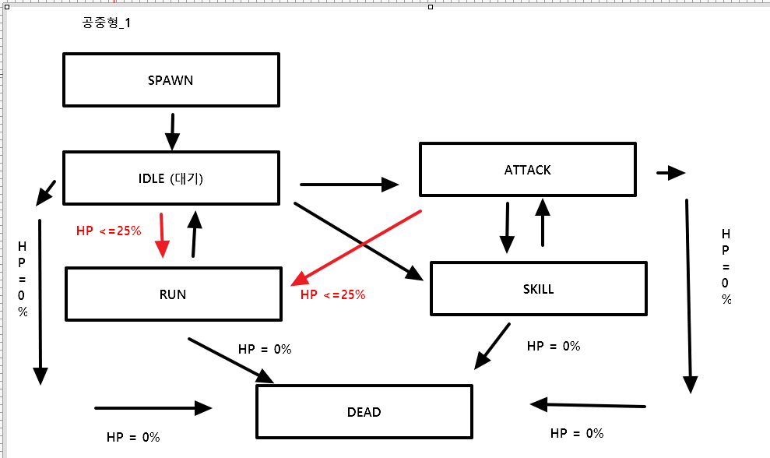

6. 공중형_2

